SISTEMA AUTOMAÇÃO
Informatize sua empresa do zero gastando muito POUCO

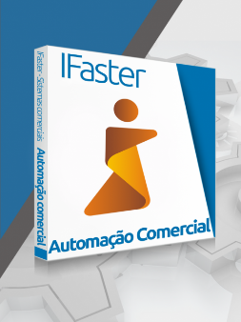
 |  | IFaster Automação Comercial
 |  | Diferencia-se da concorrência pela ênfase na gestão, com relatórios que auxiliam na tomada de decisão e na administração como um todo. Destaca-se pela praticidade e facilidade de uso juntamente com ferramentas exclusivas criadas para as micro e pequenas empresas.

 |  |  |  | R$ 150.00
 |  |  |  | mensal para até 2 pcs

 | Estoque |  |  | Financeiro |  | Vendas




Quem não mede não controla. Diminua as perdas e o encalhe de produtos. Importação da nota direto do XML, acabando com os erros de digitação. Sentiu falta de uma mercadoria, tudo bem. Todos os itens do estoque são rastreáveis com apenas um clique. |  |  | Integração completa das compras com o financeiro. Realmente está sendo viável ? Descubra isto com o relatório ReceitaXDespesa. Emita boletos e ainda controle os seus clientes em débito usando o Limite de Crédito. |  | Acompanhe a evolução das suas vendas com relatórios diários e precisos. Venda a prazo e seja lembrado sobre as parcelas com a integração do financeiro. Poderoso PDV com centralização de impressão fiscal e regras de descontos (senha de liberação).

Agora mais algumas funcionalidades...
Suporte a multiempresa |  |  | Grande número de ECF's |  | Inventário de estoque
Controle de frotas |  |  | Envio de relatórios em pdf |  | Tabela de preços
Gerenciador de contatos |  |  | Previsão de caixa |  | Transferência de produtos
Agenda de compromissos |  |  | Pedidos por vendedores |  | Saída por avaria
Controle de ligações |  |  | Gerentes |  | Contas a pagar e receber
Grupos de usuários |  |  | Reserva de mercadorias |  | Recibos avulsos
Alertas de sistema |  |  | Concentrador impressão fiscal |  | Integração estoque
Listas de preços configuráveis |  |  | Orçamentos |  | Integração financeiro
Relatórios gerenciais |  |  | Nota fiscal eletrônica |  | Abertura caixa por turno
Centro de custos |  |  | Cartão de crédito e débito |  | Fluxo de caixa
Receita x Despesas |  |  | Caixas por turno |  | Saída avulsa produtos
Históricos financeiros |  |  | ABC vendas |  | Alterações de preços em lote
Entrada avulsa produtos |  |  | Sangria e insumos |  | Entrada nota fiscal pelo xml
Produtos em grade, compostos |  |  | Vendas fracionadas

Ele funciona no meu computador ?

SIM, o seu PC pode executá-lo.

Se o seu PC pode executar a versão completa do Windows 8.1, ele também pode executar o IFaster. Mas se você está comprando para alguém, você ainda pode querer verificar os requisitos de sistema.

Você também pode gostar de…

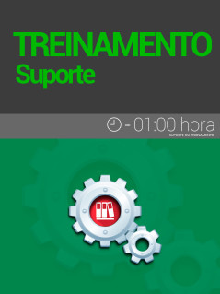

Hora de suporte / treinamento avulso

R$90,00 Comprar

